Exploratorio
Estos casos de prueba tienen como principal objetivo, alejándose levemente de las historias de usuario, garantizar con pruebas complementarias el correcto funcionamiento de la aplicación. Las áreas a testear son back end y front end. - Para backend se hiceron pruebas del funcionamiento general de la aplicación, la misma fue diseñada con el patron MVC y la una base de datos Mysql. - Para front end se realizaron pruebas para verificar el correscto funcionamiento de los componentes de forma integrada.

Id | Titulo | Descripción | Resultado Esperado | Estado | Prioridad | Severidad | Justificación/comentarios | imágenes/documentación adjunta
EXP-1 | Borrar producto inexistente. | Se borra un producto inexistente para validar el mensaje en consola | "error": "Internal Server Error", | PASSED | Moderada | Moderada | Se obtuvo el resultado esperado: "error": "Internal Server Error", | 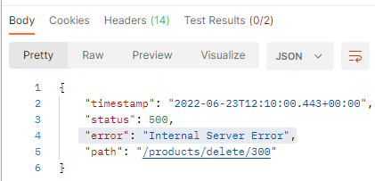
EXP-2 | Borrar política inexistente sin autorización de ADMIN. | Se borra un producto inexistente con el rol de usuario para validar el mensaje en consola | "error": "Unauthorized", | PASSED | Moderada | Moderada | Se obtuvo el resultado esperado: "error": "Internal Server Error", | 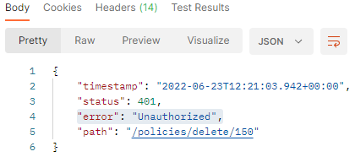
EXP-3 | Borrar política inexistente con autorización de ADMIN. | Se borra un producto inexistente para validar el mensaje en consola | "error": "Internal Server Error", | PASSED | Baja | Baja | Se obtuvo el resultado esperado: "error": "Internal Server Error", | 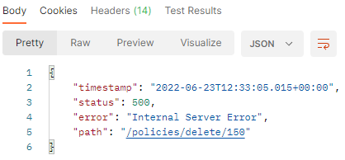
EXP-4 | Borrar característica inexistente. | Se borra una categoría inexistente para validar el mensaje en consola | "error": "Internal Server Error", | PASSED | Baja | Baja | Se obtuvo el resultado esperado: "error": "Internal Server Error", | 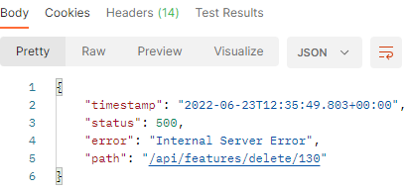
EXP-5 | Crear un producto con los campos correctos | Se crea un producto sin id, con los atributos de productDto | Un mensaje que confirme la creación del mismo | PASSED | Baja | Baja | Se creó el producto, status 200. Con el mensaje "OK". Se debería crear un mensaje personalizado más específico.
EXP-6 | Crear un producto con los campos incorrectos (sin los atributos: features, latitude, policy ) | Se crea un producto sin id, con los atributos de productDTO | Un mensaje que indique que se hace una petición incorrecta | PASSED | Baja | Baja | Se creó el producto, status 200. Con el mensaje "OK". Se debería crear un mensaje personalizado más específico. | 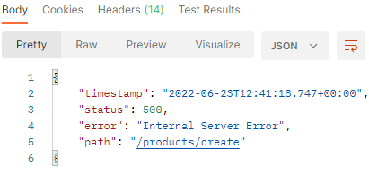
EXP-7 | Verificar el métodos Listar todas las reservas | Se utiliza controller de booking, petición Get : booking/findAll | Que nos devuelva un array con todas las reservas creadas | PASSED | Baja | Baja | Se obtuvo un Status 200. | -
EXP-8 | Actualización de un producto | Utilizando el método update, insertamos los atributos latitude y longitude, necesarios para la ubicación del producto | Se espera que se actualice el producto con los nuevos atributos añadidos al objeto. | FAIL | Moderada | Moderada | Status 500, Se obtuvo el resultado "error": "Internal Server Error", | -
EXP-9 | Actualización de una reserva | Utilizando el método update, modificamos una la fecha de finalización de una reserva ya creada | Se espera que se actualice la reserva con la nueva fecha aañadida al objeto. | FAIL | Moderada | Moderada | Status 500, Se obtuvo el resultado "error": "Internal Server Error", | -
EXP-10 | Verificar que la sección de políticas sea solo informativa y no redirija a ningun sitio. | Seleccionar los íconos para verificar el test. | La sección es solo informativa o de lectura | PASSED | Baja | Baja | Se verifico que la sección no redirige a ningun sitio ni permite generar ventanas emergentes | -
EXP-11 | Verificar la funcionalidad del ícono compartir | Que redirija a un pop-up o ventana emergente que contenga opciones de redes sociales para compartir el producto. | Que redirija a un pop-up o ventana emergente que contenga opciones para compartir | PASSED | Baja | Baja | Se verifico que el ícono redirige a una ventana emergente que contiene las distintas redes sociales para compartir | 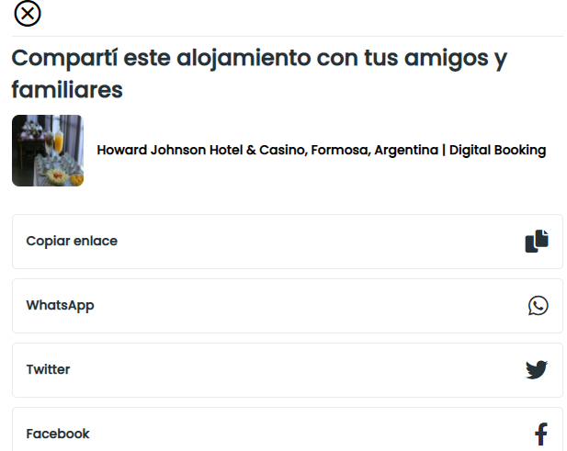
EXP-12 | Verificar mediante recorrido general en la app el correcto funcionamiento en mobile | Se observan la pagina principal, login registro y recorrido general | Que la app responda en ese tipo de dispositivo y que el sitio sea perfectamente legible. | PASSED | Baja | Baja | Se verificó el correcto funcionamiento general en el dispositivo | -
EXP-13 | Verificar mediante recorrido general en la app el correcto funcionamiento en desktop | Se observan la pagina principal, login registro y recorrido general | Que la app responda en ese tipo de dispositivo y que el sitio sea perfectamente legible. | PASSED | Baja | Baja | Se verificó el correcto funcionamiento general en el dispositivo | -
EXP-14 | Comprobar funcionamiento del calendario | Se seleccionan distintas fechas para ver como funciona. | Que se seleccionen todas las fechas en el calendario entre la de check-in y check-out | PASSED | Moderada | Moderada | Se comprobó el correcto funcionamiento
EXP-15 | Verificar que se filtran los productos de acuerdo al lugar seleccionado | En el bloque buscador seleccionar una ciudad y fechas aleatorias. | Que se generen resultados que incluyan productos en las ciudades filtradas | PASSED | Moderada | Moderada | Se verificó el correcto funcionamiento de filtros | -

